18
Aula 00: O que vamos aprender no módulo 3?

Aula 01: O que é Git e GitHub?
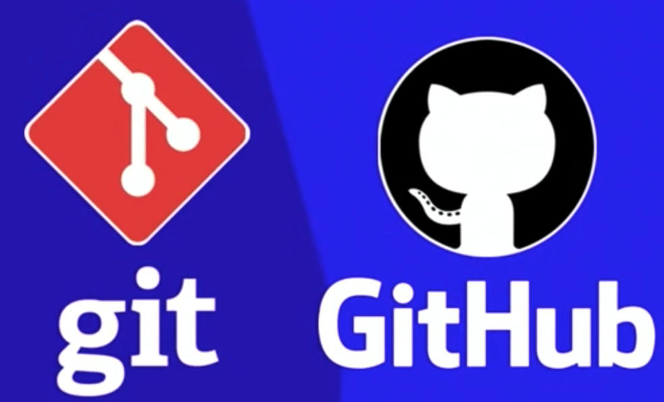

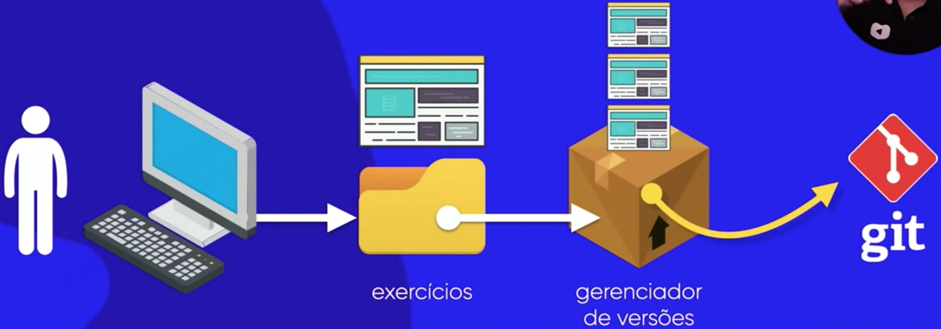
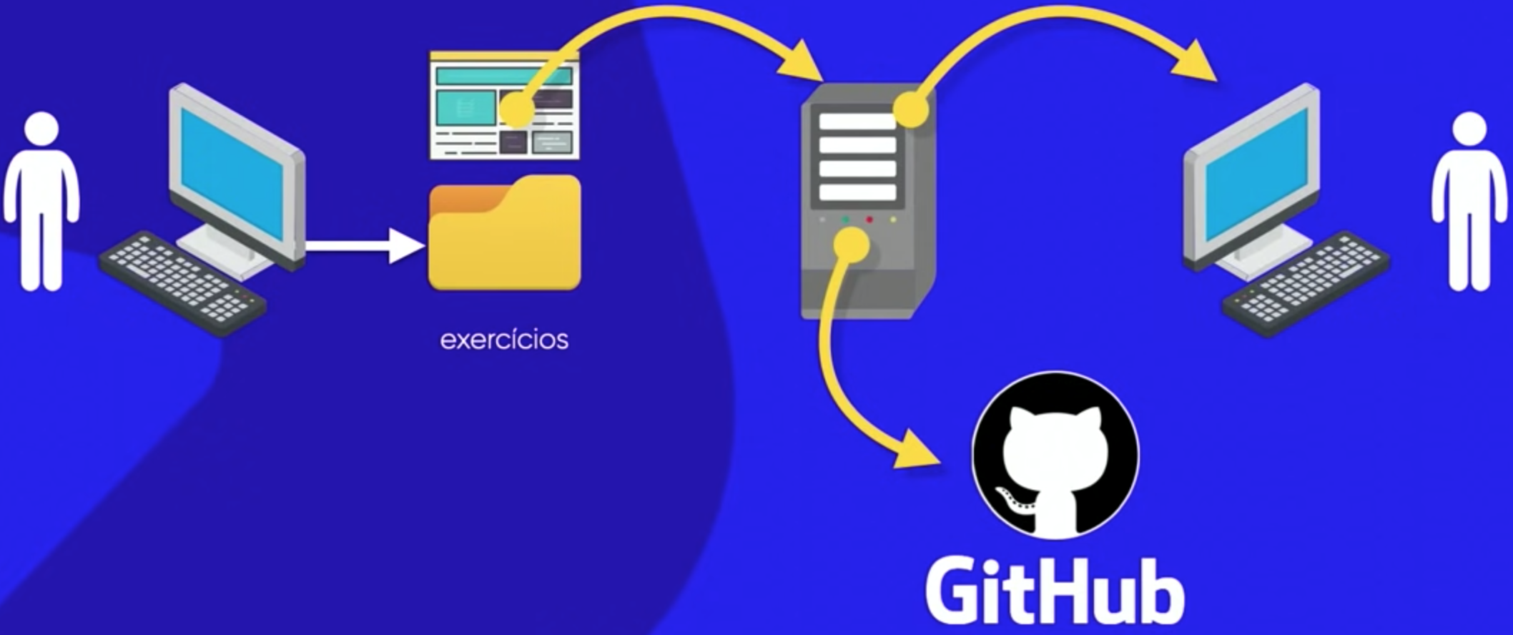
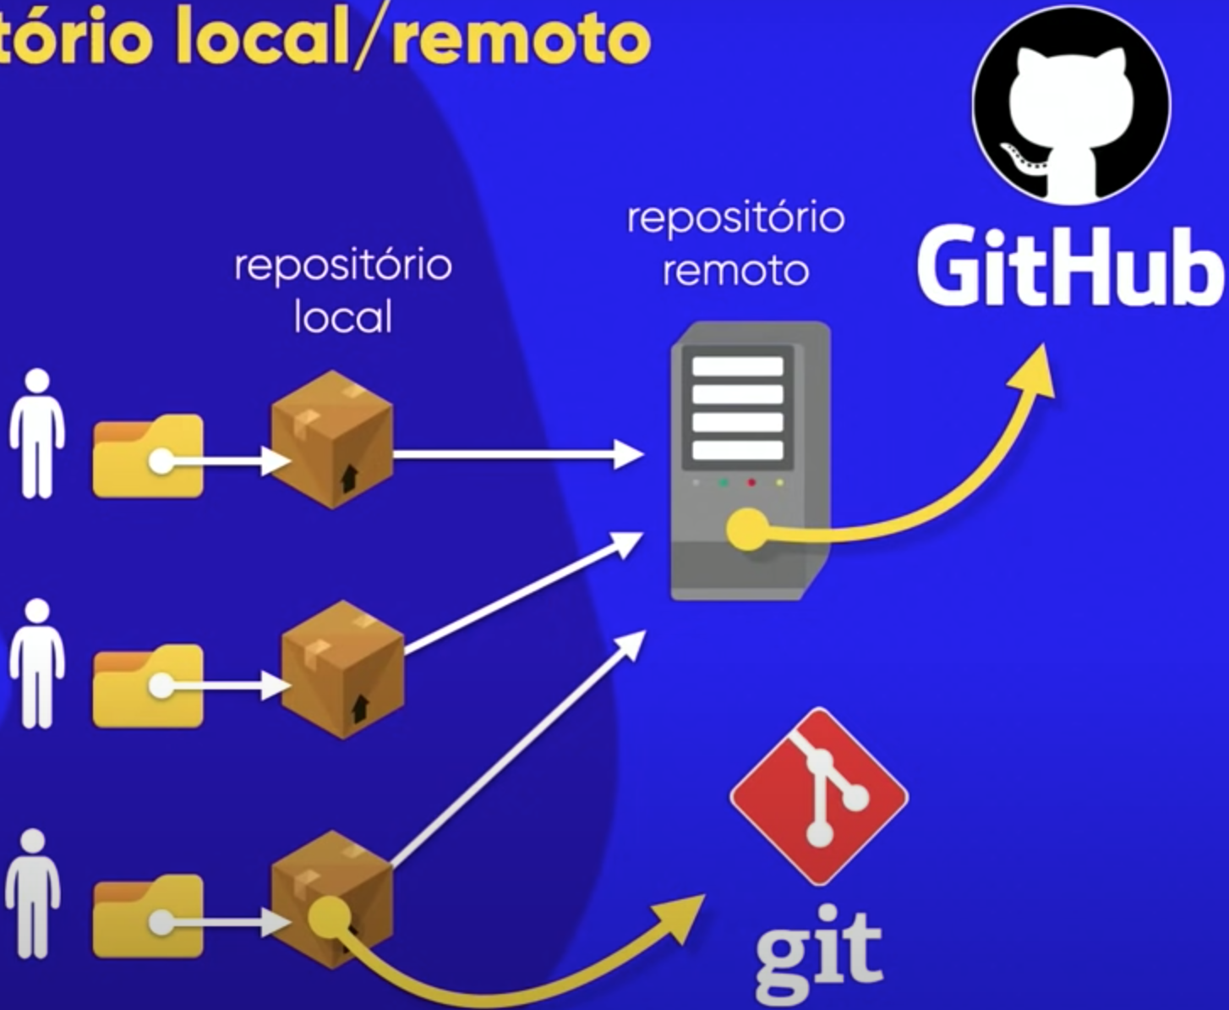

 | Repositório Local
 | Repositório Remoto

Aula 02: Instalando Git e GItHub

Aula 03: Criando conta no GitHub

Aula 04: Primeiro repositório git e GitHub

Aula 05: Gerenciando Repositórios GitHub

Aula 06: Hospedando site gratuitamente com GitHub Pages

